COTIZADOR APARTAMENTOS
 | URBANIZACION NAVARRA
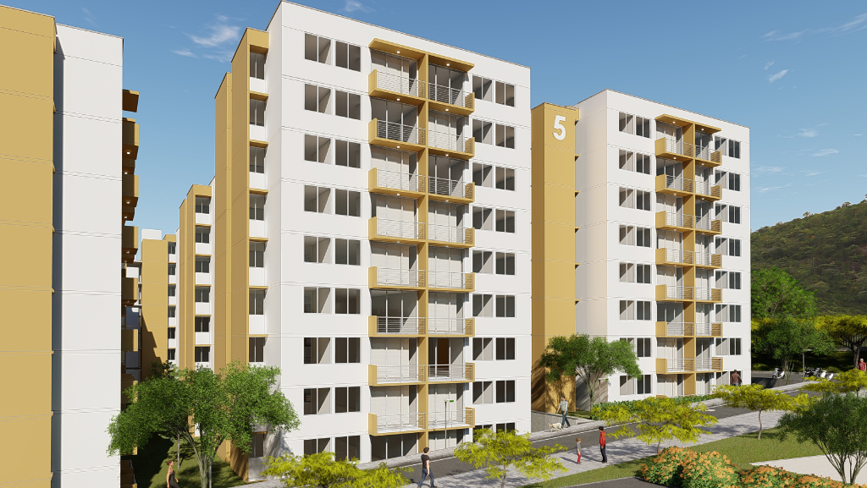

Estas imágenes son ilustrativas y por lo tanto pueden presentar modificaciones en sus diseños, muebles y acabados, contienen elementos de apreciación estética que son interpretación y no comprometen al promotor.
57,32m² Area construida
INFORMACIÓN GENERAL
Apartamento |  | 0
Torre |  | 5
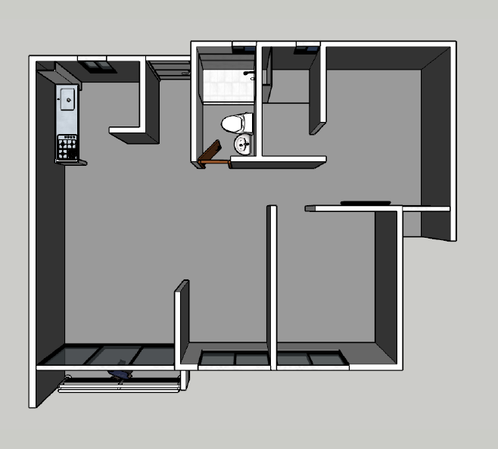
SMMLV AL AÑO ESCRITURA |  | 130 / 135
Área construida (m2) |  | 57.32
SIMULADOR
VALOR APARTAMENTO 2025 |  |  | $185,055,000
BONO DESCUENTO |  |  | $ 5,000,000
VALOR DEFINITIVO |  |  | $ 180,055,000
CREDITO REQUERIDO MAX 70% |  |  | $ 126,546,700
SUBSIDIO CAJA DE COMPENSACION |  |  | $42,705,000
CUOTA INICIAL |  | 6.28% | $11,311,500.00
SEPARACION |  |  | $ 800,000
AHORROS
CESANTIAS

PAGO INICIAL RESTANTE |  |  | $ 10,511,500
CUOTAS MENSUALES |  | 4 | $ 2,627,875

Pago total inicial |  |  | $ 54,016,500
TOTAL VIVIENDA |  |  | $ 180,055,000

EL COSTO DE LOS GASTOS DE ESCRITURACION ES DE $5.000.000 APROX, ESTE VALOR NO ESTA INCLUIDO DENTRO DE LA INICIAL |  |  |  | FIDUCIA: CREDICORP CAPITAL
SOLO MES DE MAYO |  |  |  | BANCO CONSTRUCTOR: DAVIVIENDA
Recuerde que este plan de pagos puede se ajustado segun las necesidades del cliente |  |  |  | Constructora: CONSORCIO CSR

Asesor | ALEJANDRA RODRIGUEZ
correo: | arodriguezh@navarra.com.co
Celular: | 3103833699

 | Sala de Ventas: CRR29N°11-23 LA MILAGROSA
 | GIRARDOT - CUNDINAMARCA

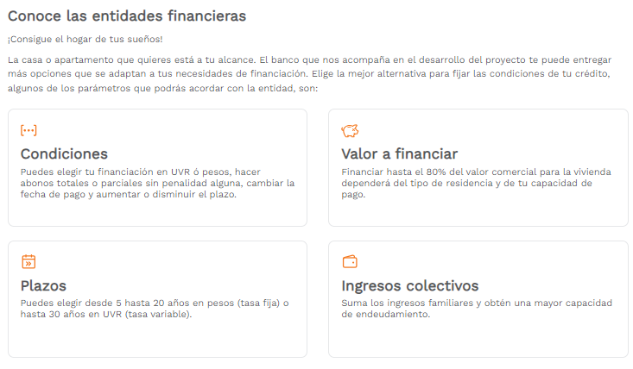

$ 11,819,700

